ハイパーロボット
●ボードゲーム「ハイパーロボット」について
参考URL | https://jellyjellycafe.com/6527
作者 | アレックス・ランドルフ氏

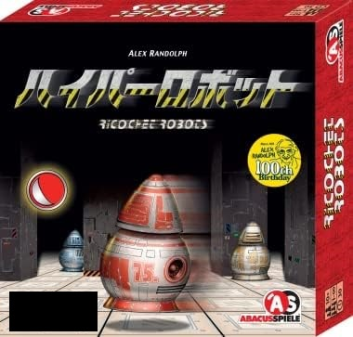
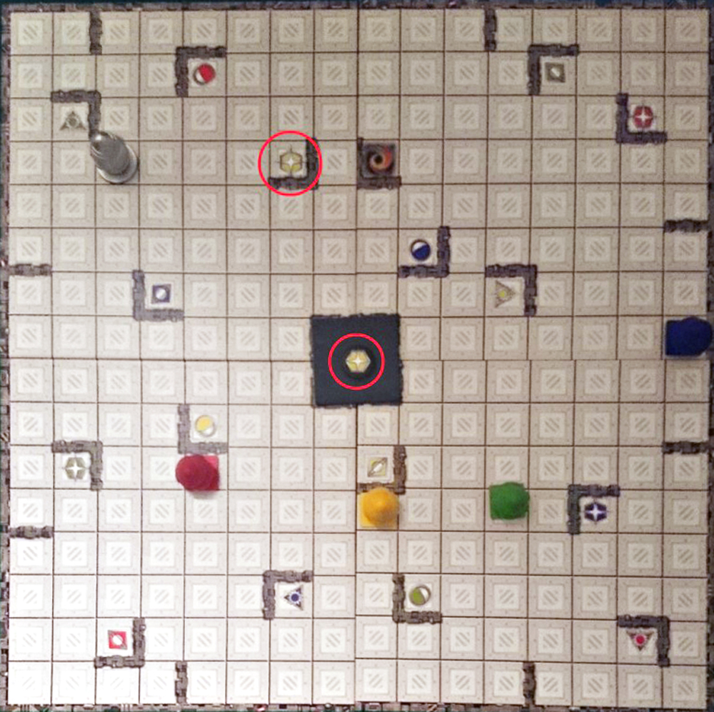
 |  | １６マス×１６マスだが、１枚ボードではなく、
 |  | ８マス×８マス×裏表×４枚のボードを組み合わせることで生成する。
 |  | 盤面パターンは多い。

 |  | 内側の壁やゴールについては、プログラムの良さを活かしてランダム生成してもよい。
 |  | ただし、オリジナル版がバランスよいので良し悪しである。

 |  | プログラム上は、まずオリジナル版の実装を目指す。
 |  | 再帰を用いて、生成されたオブジェクト（８×８マスのボード）を
 |  | １～３回右９０度回転させて利用する。

 |  | 駒は上下左右（ナナメ不可）、何か（壁や柱やほかの駒）にぶつかるまで移動。
 |  | それで「１手」と数える。少ない手数でゴールまでたどり着くのを「脳内」で行い
 |  | 手数を発表する。
 |  | 駒とゴールは色対応しているが、通称虹ゴール（何色でもゴール可）も存在。

 |  | 【回答例】 | ←ゴール手数が少ないほど優秀な回答。
 | このゲームをソロモード、通信対戦モードで実装したい。 | 赤下、黄下左上右、緑下左上、黄左下 １０手
 |  | 赤下、黄右上、緑下左上、黄左下 ８手

GitHub
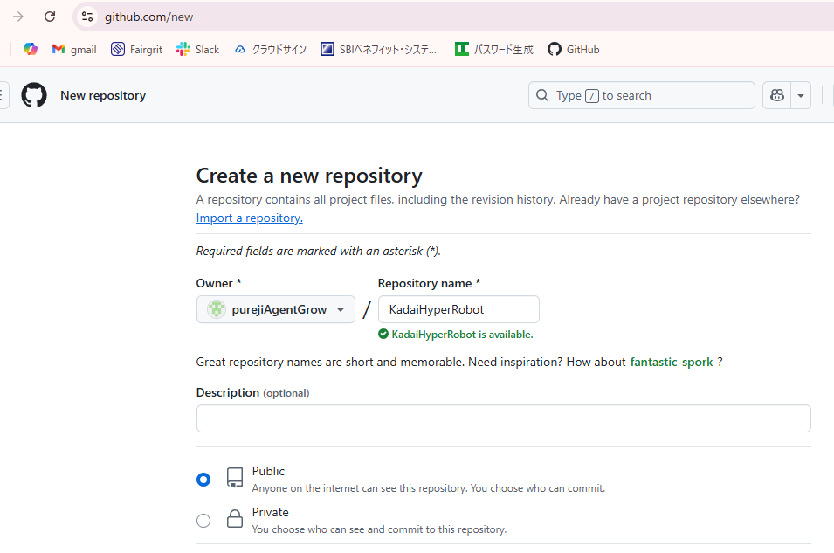
●GitHubアカウントの作成
purejiAgentGrow アカウントをGitHub上に新規作成。
メールアドレスは会社が準備してくれたものを利用。
kato2103@agent-grow.com

●新規リポジトリの追加
リモートリポジトリ「KadaiHyperRobot」を新規作成。
ひとまずpublic（公開）とするが、権利関係や会社既定に触れる恐れがあるならばprivate化。

●ライセンス
ひとまず「MIT Licence」としておく。

参考資料
「基本設計書」を作成してみる
 | https://qiita.com/minimumskills/items/8e5863292b9215a2b29f
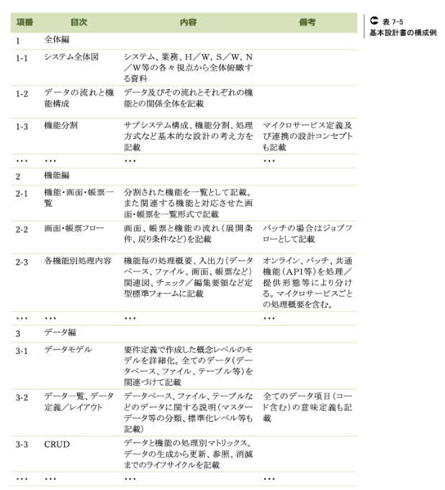
 |  | ←よい構成例だと思うので、これをもとに基本設計書を
 |  | １エクセルで作成してみる。各項目が増えてきたら、
 |  | 複数エクセルでの管理も考慮する。

